Лист1
ПРАЙС-ЛИСТ
на резино-каучуковые покрытия для открытых площадок и внутренних помещений
Рулонные напольные покрытия на основе регенератной резиновой крошки от 0,6 до 5 мм и полиуретанового связующего,позволяющего получить высокую прочность сцепления.
Действует с 22 июня 2011 г.
Внешний вид | Толщина покрытия | Цена с НДС за 1 м кв. | Цена в зависимости от объема единовременной закупки |  |  | Описание покрытия
 |  |  | от 500 м кв. | от 800 м кв. | от 1000 м кв.

АНТ Стандарт
 | 6 мм | 544 | 523 | 480 | 420 | Покрытие чёрного цвета на основе регенератной резиновой крошки фракцией от 1,5 до 5 мм. Обладает высокой износостойкостью, водопроницаемостью. Область применения:Технологические покрытия (производственные, складские помещения, гаражные комплексы), тротуарные плиты, антивибрационные, звукопоглощающие, противоскользящие, грязезеащитные покрытия. Возможно использование в качестве доступных по цене покрытий комплексных спортивных и детских игровых площадок.Температура использования от–40 до +120оС.
 | 7 мм | 585 | 562 | 549 | 541
 | 8 мм | 626 | 596 | 580 | 569
 | 9 мм | 667 | 640 | 625 | 615
 | 10 мм | 708 | 674 | 656 | 644
 | 12 мм | 790 | 752 | 731 | 718
 | 16 мм | 900 | 857 | 833 | 818
 | 18 мм | 995 | 948 | 921 | 905
 | 20 мм | 1,096 | 1,044 | 1,015 | 996
 | 24 мм | 1,280 | 1,219 | 1,185 | 1,164
 | 40 мм | 2,033 | 1,936 | 1,882 | 1,848
АНТ Стандарт Колор
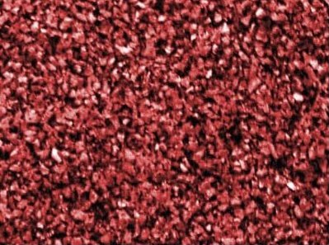
 | 8 мм | 700 | 667 | 648 | 636 | Цветное покрытие на основе регенератной резиновой крошки фракцией от 1,5 до 5 мм и цветного пигментированного полиуретанового связующегою. Обладает высокой износостойкостью, водопроницаемостью. Область применения:Технологические покрытия (производственные, складские помещения, гаражные комплексы), тротуарные плиты, антивибрационные, звукопоглощающие, противоскользящие, грязезеащитные покрытия. Возможно использование в качестве доступных по цене покрытий комплексных спортивных и детских игровых площадок.Температура использования от–40 до +120оС.
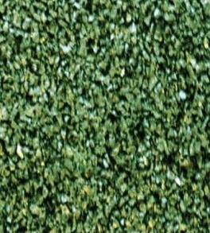
 | 10 мм | 798 | 760 | 739 | 725
 | 12 мм | 880 | 838 | 815 | 800
 | 16 мм | 1,090 | 1,038 | 1,009 | 991
 | 18 мм | 1,196 | 1,139 | 1,107 | 1,087
 | 20 мм | 1,296 | 1,234 | 1,200 | 1,178
 | 24 мм | 1,495 | 1,424 | 1,384 | 1,359
 | 40 мм | 2,292 | 2,183 | 2,122 | 2,084
АНТ Флекс
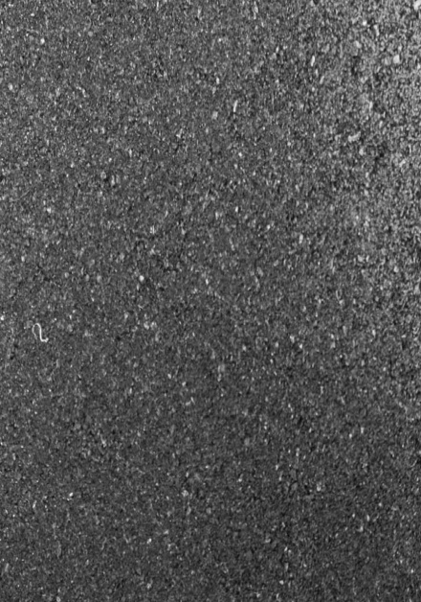 | 4 мм | 550 | 524 | 509 | 500 | Плотное покрытие чёрного цвета на основе регенератной резиновой крошки (фракция 0,6 - 2,5 мм) и полиуретанового связующего. Имеет гладкую поверхность, обладает высокой эластичностью и износостойкостью, влагостоек. Область применения: Широко применимо в качестве бюджетных покрытий комплексных спортивных и детских игровых площадок, в том числе и для зон с высокими точечными нагрузками (ледовые площадки). Технологические покрытия, композиционные кровельные материалы, рулонные гидро-изоляционные материалы, покрытия животноводческих ферм, конюшен.Температура использования: от –40 до +120оС
 | 6 мм | 650 | 619 | 602 | 591
 | 8 мм | 710 | 676 | 657 | 645
 | 10 мм | 770 | 733 | 713 | 700
 | 12 мм | 820 | 781 | 759 | 745
 | 18 мм | 1,100 | 1,048 | 1,019 | 1,000
 | 20 мм | 1,200 | 1,143 | 1,111 | 1,091
 | 24 мм | 1,300 | 1,238 | 1,204 | 1,182
 | 40 мм | 2,100 | 2,000 | 1,944 | 1,909
АНТ Флекс Колор
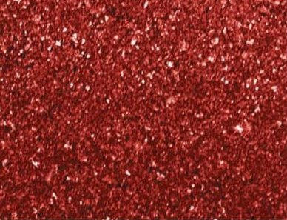 | 8 мм | 720 | 686 | 667 | 655 | Цветное покрытие на основе регенератной резиновой крошки (фракция 0,6 - 2,5 мм) и цветного пигментированного полиуретанового связующего. Имеет гладкую поверхность, обладает высокой эластичностью и износостойкостью, влагостоек. Область применения: Широко применимо в качестве бюджетных покрытий комплексных спортивных и детских игровых площадок. Технологические покрытия, композиционные кровельные материалы.Температура использования: от –40 до +120оС.
 | 10 мм | 820 | 781 | 759 | 745
 | 12 мм | 890 | 848 | 824 | 809
 | 18 мм | 1,244 | 1,185 | 1,152 | 1,131
 | 20 мм | 1,340 | 1,276 | 1,241 | 1,218
 | 24 мм | 1,550 | 1,476 | 1,435 | 1,409
 | 40 мм | 2,400 | 2,286 | 2,222 | 2,182
АНТ Флекс П850 (подложка)

 | 4 мм | 320 | 305 | 296 | 291 | Амортизационная подложка на основе регенеративной крошки. Предназначена для использования в комбинированных системах в качестве основы для нанесения жидких полиуретановых и акриловых композитов. Имеет гладкую микропористую поверхность, что обеспечивает минимальное проникновение жидких полимеров и тем самым сохранят высокий уровень амортизации спортивных систем. Применима как в помещениях, так и на открытых площадках. Плотность - 850 кг/м куб. Цвет черный.
 | 5 мм | 400 | 381 | 370 | 364
 | 6 мм | 460 | 438 | 426 | 418
 | 8 мм | 600 | 571 | 556 | 545
 | 10 мм | 700 | 667 | 648 | 636
 | 12 мм | 790 | 752 | 731 | 718
 | 18 мм | 1,000 | 952 | 926 | 909
АНТ Флекс Эко
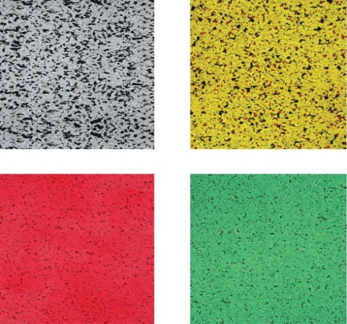
 | 2 мм | 600 | 571 | 556 | 545 | Покрытие на основе цветной ЕПДМ-крошки. Является рециклируемым, экологически чистым, не содержит вредных для здоровья примесей и компонентов, гипоаллергенно. Отличается особой прочностью, износо- и УФ-стойкостью на протяжении всего срока эксплуатации, комфортабельностью и приятным грифом. Область применения: Площадки для отдыха, детские площадки, многофункциональные спортивные площадки, объекты многоцелевого назначения.
 | 3 мм | 865 | 824 | 801 | 786
 | 4 мм | 1,121 | 1,068 | 1,038 | 1,019
 | 5 мм | 1,376 | 1,310 | 1,274 | 1,251
 | 6 мм | 1,600 | 1,524 | 1,481 | 1,455
 | 7 мм | 1,850 | 1,762 | 1,713 | 1,682
 | 8 мм | 2,100 | 2,000 | 1,944 | 1,909
 | 9 мм | 2,400 | 2,286 | 2,222 | 2,182
 | 10 мм | 2,650 | 2,524 | 2,454 | 2,409
АНТ Микс 15 %
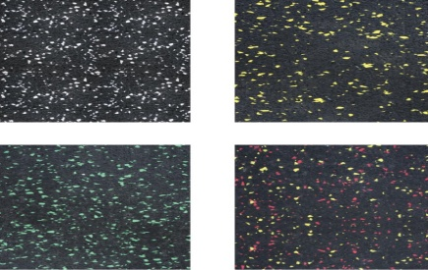 | 4 мм | 500 | 476 | 463 | 455 | Покрытие на основе регенеративной крошки и цветных ЕПДМ гранул (не менее 15%). Устойчиво к механическим и точечным нагрузкам, имеет привлекательный дизайн, широкий диапазон цветовых решений, исключает световые блики, обладает превосходными противоскользящими характеристиками, отличается особой прочностью и износостойкостью, не содержит вредных для здоровья примесей, устойчиво к шипованной обуви, конькам. Температура использования от–40 до +120оС. Область применения:Технологические покрытия, спортивные объекты (футбольные и ледовые стадионы, фитнес-клубы, залы тяжелой атлетики, гольф-клубы, боулинг - центры и т.п.), центры досуга, парки отдыха, покрытия производственных помещений, торговых и выставочных залов.
 | 5 мм | 600 | 571 | 556 | 545
 | 6 мм | 700 | 667 | 648 | 636
 | 7 мм | 800 | 762 | 741 | 727
 | 8 мм | 900 | 857 | 833 | 818
 | 10 мм | 1,144 | 1,090 | 1,059 | 1,040
АНТ Комби Стандарт Колор
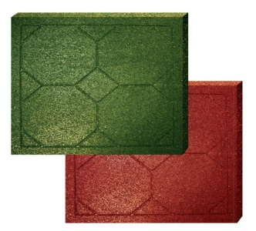
 | 12 мм | 900 | 857 | 833 | 818 | Двухслойное покрытие: верхний слой толщиной 8 мм на основе окрашеной регенератной резиновой крошки фракции 1,5...5 мм, нижний слой выполнен из чёрной регенератной крошки фракции 1,5...5 мм. Обладает высокой износостойкостью, водопроницаемостью. Выпускается в рулонах и плитках. Область применения - безопасное покрытие для детских площадок, рекреационных зон, открытых терасс, пешеходных зон, конюшен, тиров. Температура использования: от –40 до +120оС.
 | 14 мм | 1,000 | 952 | 926 | 909
 | 16 мм | 1,050 | 1,000 | 972 | 955
 | 18 мм | 1,150 | 1,095 | 1,065 | 1,045
 | 20 мм | 1,235 | 1,176 | 1,144 | 1,123
 | 24 мм | 1,406 | 1,339 | 1,302 | 1,278
 | 40 мм | 2,100 | 2,000 | 1,944 | 1,909
АНТ Комби Флекс
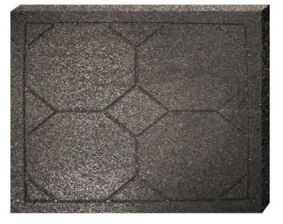 | 12 мм | 800 | 762 | 741 | 727 | Двухслойное покрытие: верхний слой Флекс толщиной 8 мм на основе черной регенератной резиновой крошки фракции 0,6...2,5 мм, нижний слой выполнен из чёрной регенератной крошки фракции 1,5...5 мм. Обладает высокой износостойкостью, водопроницаемостью. Выпускается в рулонах и плитках. Область применения - безопасное покрытие для детских площадок, рекреационных зон, открытых терасс, пешеходных зон, животноводческих ферм, конюшен, тиров. Температура использования: от –40 до +120оС.
 | 14 мм | 880 | 838 | 815 | 800
 | 16 мм | 970 | 924 | 898 | 882
 | 18 мм | 1,000 | 952 | 926 | 909
 | 20 мм | 1,100 | 1,048 | 1,019 | 1,000
 | 24 мм | 1,250 | 1,190 | 1,157 | 1,136
 | 40 мм | 1,980 | 1,886 | 1,833 | 1,800
АНТ Комби Флекс колор
 | 12 мм | 800 | 762 | 741 | 727 | Двухслойное покрытие: верхний слой Флекс толщиной 8 мм на основе окрашеной регенератной резиновой крошки фракции 0,6...2,5 мм, нижний слой выполнен из чёрной регенератной крошки фракции 1,5...5 мм. Обладает высокой износостойкостью, водопроницаемостью. Выпускается в рулонах и плитках. Область применения - безопасное покрытие для детских площадок, рекреационных зон, открытых терасс, пешеходных зон, животноводческих ферм, конюшен, тиров. Температура использования: от –40 до +120оС.
 | 14 мм | 900 | 857 | 833 | 818
 | 16 мм | 1,000 | 952 | 926 | 909
 | 18 мм | 1,090 | 1,038 | 1,009 | 991
 | 20 мм | 1,186 | 1,130 | 1,098 | 1,078
 | 24 мм | 1,350 | 1,286 | 1,250 | 1,227
 | 40 мм | 2,000 | 1,905 | 1,852 | 1,818

